Sheet1
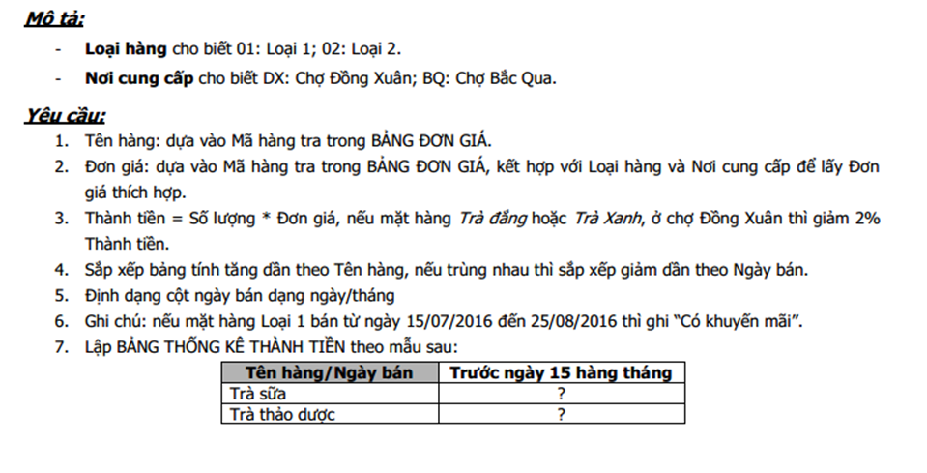
CỬA HÀNG KINH DOANH TRÀ 2016
Loại hàng | Mã hàng | Nơi cung cấp | Tên hàng | Ngày bán | Số lượng | Đơn giá | Thành tiền | Ghi chú
01 | XA | DX | ? | 2016-07-16 | 10 | ? | ? | ?
01 | TS | BQ |  | 2016-08-12 | 25
01 | DH | DX |  | 2016-08-28 | 15
02 | XA | BQ |  | 2016-08-10 | 40
02 | DT | DX |  | 2016-07-20 | 30
01 | DT | DX |  | 2016-09-10 | 50
02 | TS | BQ |  | 2016-09-05 | 55
02 | DH | DX |  | 2016-07-20 | 45

BẢNG ĐƠN GIÁ: |  |  |  |  |  |  | BẢNG THỐNG KÊ THÀNH TIỀN:
Mã hàng | Tên hàng | Đơn giá |  |  |  |  | Tên hàng/Ngày bán | Trước ngày 15 hàng tháng
 |  | Chợ Đồng Xuân |  | Chợ Bắc Qua |  |  | Trà sữa
 |  | Loại 1 | Loại 2 | Loại 1 | Loại 2 |  | Trà thảo dược
XA | Trà xanh | 55,000 | 50,000 | 54,000 | 49,000
TS | Trà sữa | 60,000 | 58,000 | 59,000 | 56,000
DH | Trà thảo dược | 45,000 | 42,000 | 43,000 | 40,000
DT | Trà đắng | 64,000 | 62,000 | 63,000 | 61,000

